알루미늄 부품
Pygmalion 알루미늄 부품 — 3D 프린트 실측 질량 조사
노란 칸(E열)에만 입력하세요. 저울로 잰 값을 그램 숫자로 — 예: 78.4 · D열은 CAD 형상에 알루미늄 6061(2.70 g/cm³)을 적용한 값입니다.
출처: Fusion 360 문서 260819_HumanMesh_wUpper_OMAKASE v4, 살아있는(표시된) 바디 81개 · 사진은 각 바디의 메시를 단독 렌더한 것
E열 기입값은 출력물 사진의 손글씨를 읽어 CAD 부품에 대조한 것 — 초록=확실 · 노랑=보통(A/B 짝 미확정) · 주황=불확실(실물 대조 필요). F열이 46 %를 넘으면 빨강: PLA(1.24)/알루(2.70) 물리 상한 초과 = 오독 또는 오배정.
소속 링크 | 사진 | 파츠명 | 질량 (알루 6061, g) | 측정 질량 (3D 프린트, g) | 측정/CAD | 비고
(미배정) | 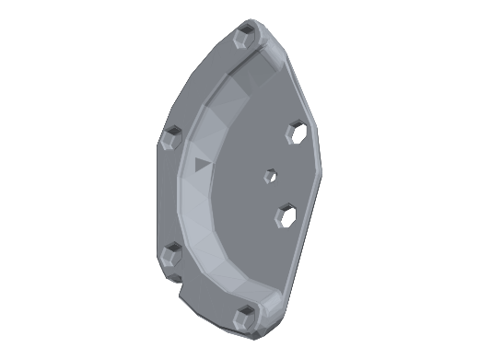 | NoSim_2-RSU-Originator / Body1 | 54.69 |  |  | 설계 참조용 (NoSim) — 실물 아님
(미배정) | 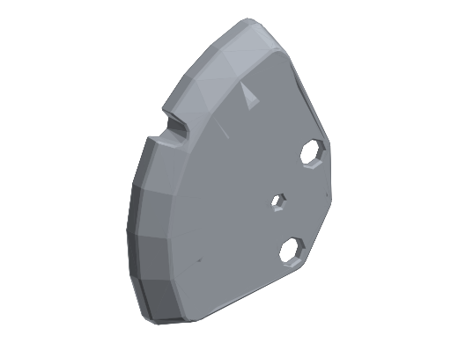 | NoSim_2-RSU-Originator / Body2 | 42.59 |  |  | 설계 참조용 (NoSim) — 실물 아님
ankle_pitch_link | 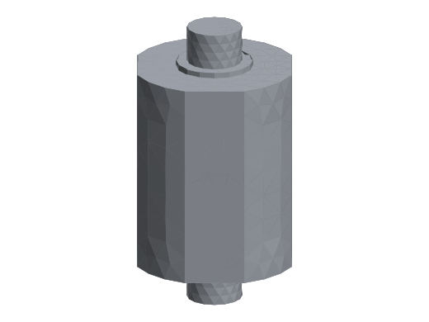 | Ankle2Feet / AnkleUniversalJointCore | 66.99
arm_link (팔) | 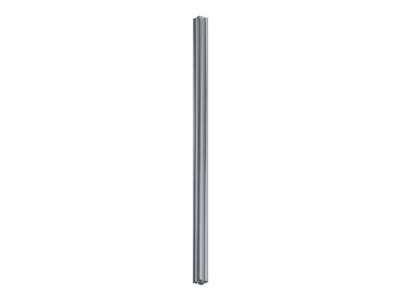 | DR2020-375L-ArmR / DR2020-375L (1) | 293.43 |  |  | 2020 알루미늄 압출 프로파일 (구매품)
base_link (골반) | 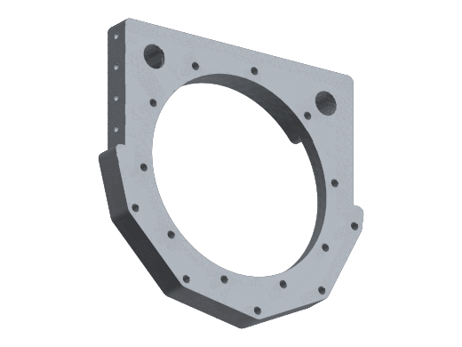 | CenterParts / BaseLink_Bottom_A | 195.79
base_link (골반) | 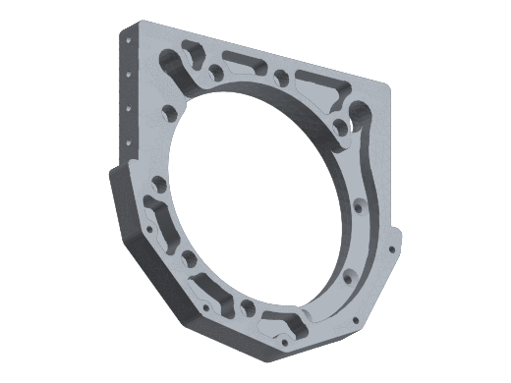 | CenterParts / BaseLink_Bottom_B | 195.28
base_link (골반) | 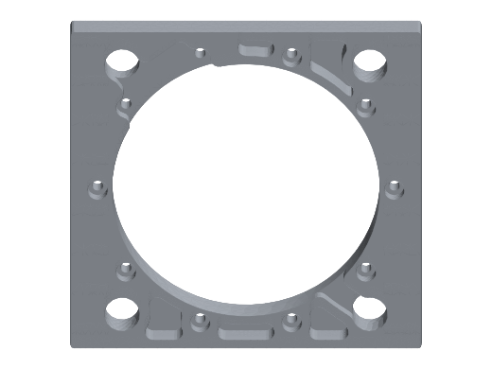 | CenterParts / Baselink_toWaistYaw | 192.39
base_link (골반) | 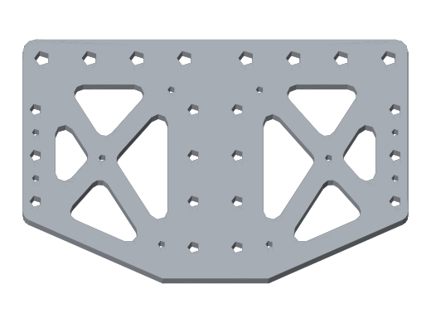 | CenterParts / Baselink_Connect_Fr | 100.22
base_link (골반) |  | CenterParts / Baselink_Connect_Ba | 100.22
foot_link (발) | 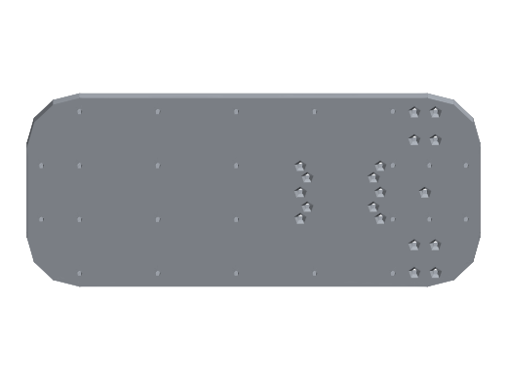 | Ankle2Feet / FEET | 616.53
foot_link (발) | 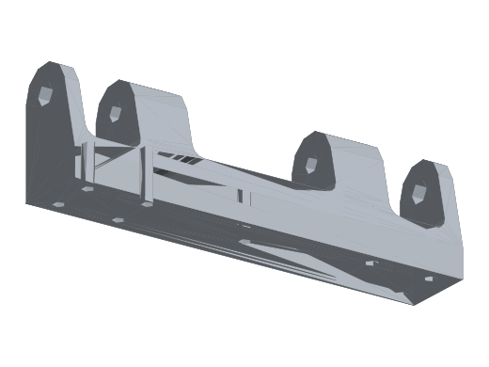 | Ankle2Feet / AnkleFeetPillowAB | 105.16
foot_link (발) | 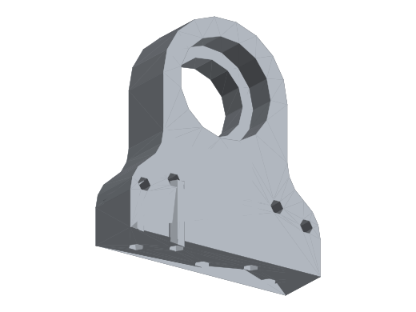 | Ankle2Feet / AnkleFeetPillowA | 40.88
foot_link (발) | 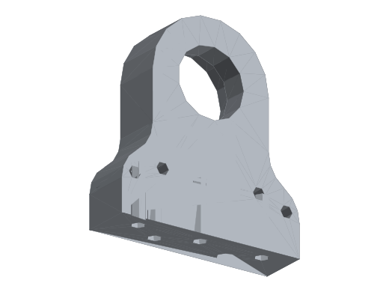 | Ankle2Feet / AnkleFeetPillowB | 40.88
foot_link (발) |  | Ankle2Feet / Ankle_Stopper_Roll | 26.55
foot_link (발) | 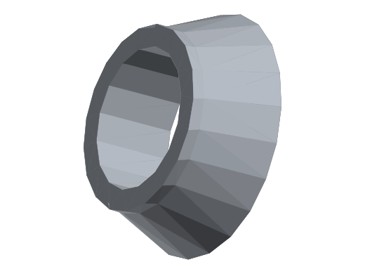 | Flange / 20deg_flangeA | 0.32
foot_link (발) | 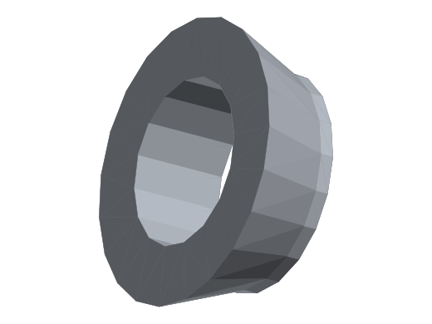 | Flange / 20deg_flangeB | 0.32
foot_link (발) |  | Flange(Mirror) / 20deg_flangeA | 0.32
foot_link (발) |  | Flange(Mirror) / 20deg_flangeB | 0.32
hip_pitch_link | 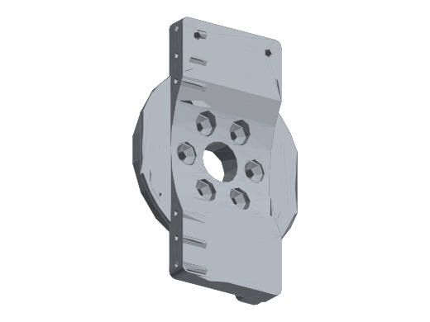 | HipPitch2Roll / HipPitchRotor | 199.20 | 84.50 |  | 사진4 '84.5' · 불확실 · 대안: HipRoll2Yaw_Mount (165 g) · 세로로 선 판. 84.5 g를 PLA 상한 안에서 낼 수 있는 힙 부품은 CAD 199 g인 이 부품뿐(비율 0.42)
hip_pitch_link | 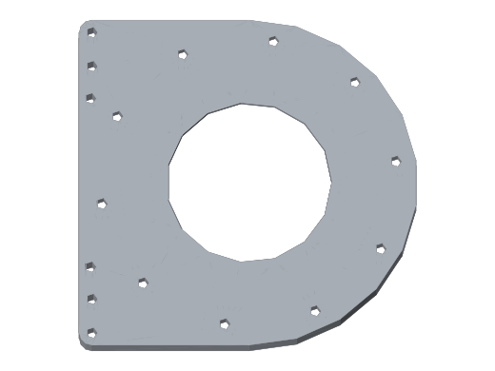 | HipPitch2Roll / HipPitch2Roll_B | 147.98
hip_pitch_link | 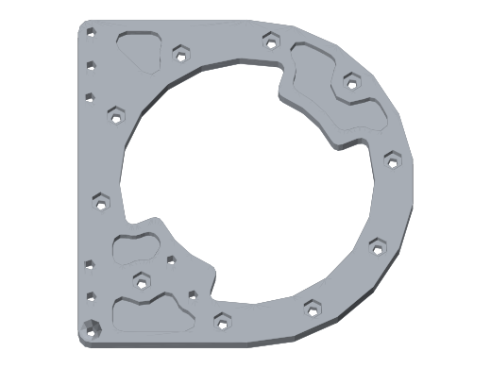 | HipPitch2Roll / HipPitch2Roll_A | 128.16
hip_pitch_link | 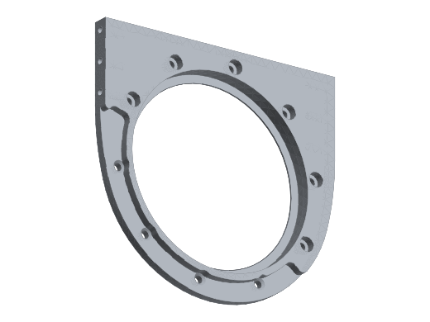 | HipPitch2Roll / HipPitchFlange | 106.97
hip_roll_link | 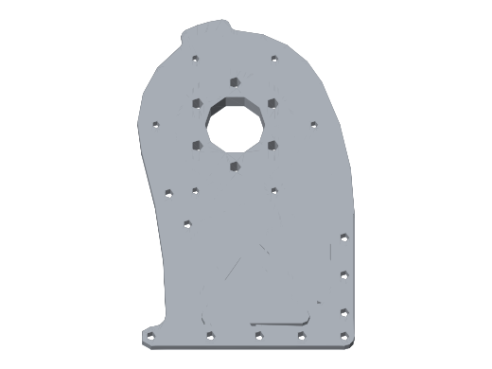 | HipRoll2Yaw / HipRoll2YawA | 165.46 | 57.20 |  | 사진2,4 '57.2 (두 사진 모두)' · 보통 · 대안: HipRoll2YawB (136 g) · 요 모터 바로 위 둥근 판, 상단 6볼트 로터 패턴. 사진 2와 4에서 같은 값 확인
hip_roll_link | 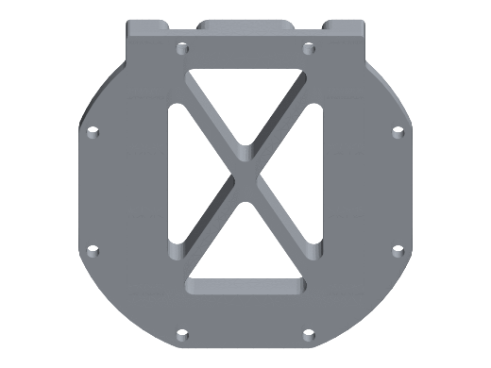 | HipRoll2Yaw / HipRoll2Yaw_Mount | 164.61 | 67.00 |  | 사진3,4 '67' · 보통 · 대안: HipPitch2Roll_B (148 g, 비율 0.45 - 상한 직전) · RS04가 들어앉은 X-래티스 블록, 대형 베어링 위
hip_roll_link | 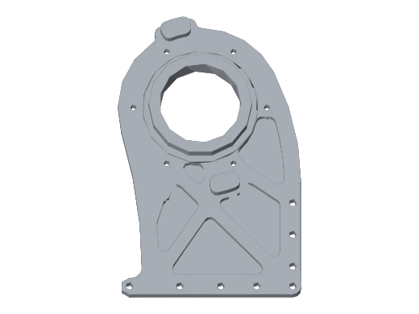 | HipRoll2Yaw / HipRoll2YawB | 135.50
hip_roll_link | 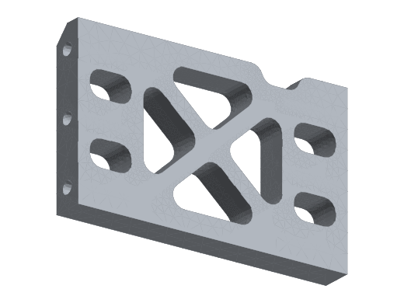 | HipRoll2Yaw / Body4 | 39.27
shin/foot (푸시로드) | 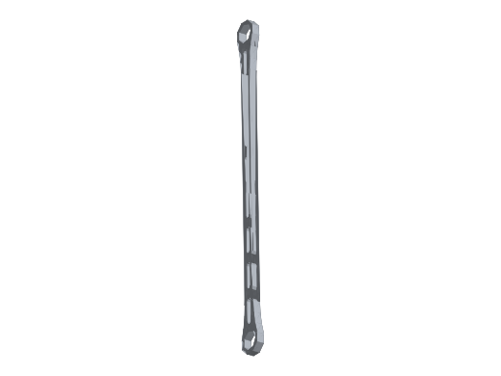 | Ankle2Feet / Arm_A | 54.76
shin/foot (푸시로드) | 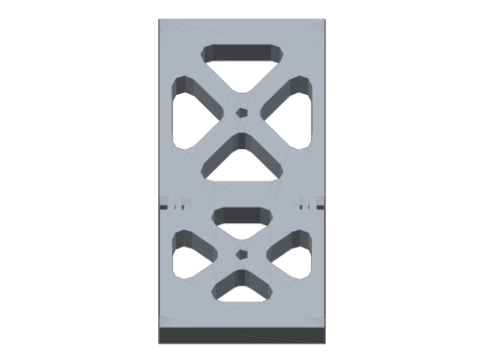 | Ankle2Feet / AnkleBraceA | 40.54
shin/foot (푸시로드) | 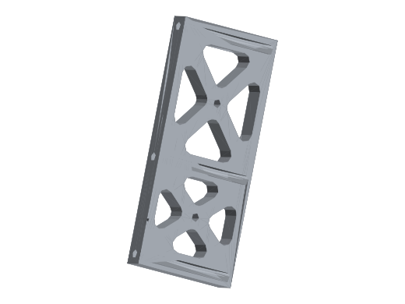 | Ankle2Feet / AnkleBraceB | 40.54
shin_link (정강이) | 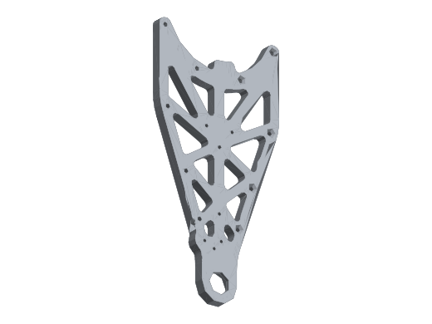 | Ankle2Feet / KneeB2AnkleB | 171.84
shin_link (정강이) | 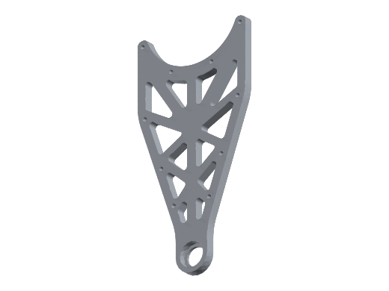 | Ankle2Feet / KneeB2AnkleA | 168.52
shin_link (정강이) | 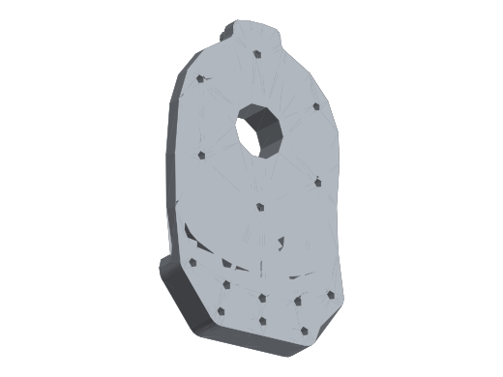 | Knee2Ankle / Knee2Ankle_RotorSide_1 | 161.35 | 61.20 |  | 사진1 '61.2' · 보통 · D형 판, 중앙 베어링 둘레 8볼트(로터 체결)
shin_link (정강이) | 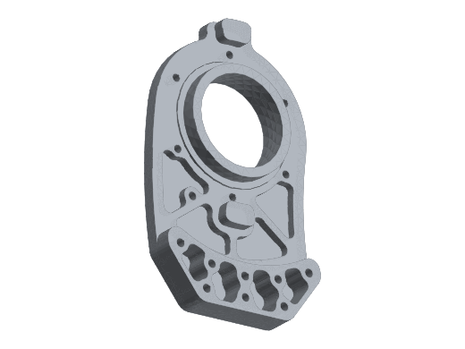 | Knee2Ankle / Knee2Ankle_IdleSide_1 | 130.53
shin_link (정강이) | 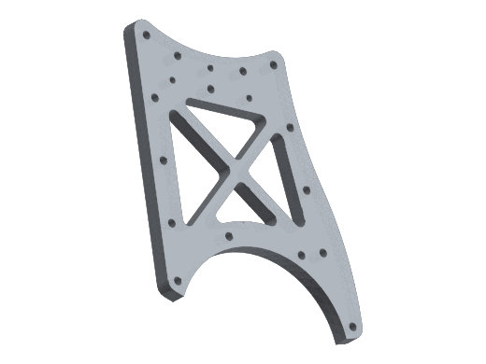 | Knee2Ankle / Knee2Ankle_RotorSide_2 | 128.76 | 39.20 |  | 사진1 '39.2' · 보통 · 61.2 판 아래 X-래티스 판
shin_link (정강이) | 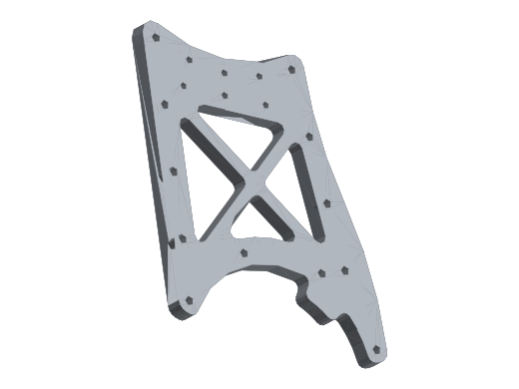 | Knee2Ankle / Knee2Ankle_IdleSide_2 | 123.63 | 41.10 |  | 사진5 '41.1 (91.1?)' · 불확실 · 대안: 91.1이면 Yaw2KneePlateB(297 g, 비율 0.31) · 반대편 X-래티스 판. 첫 글자가 4인지 9인지 불확실
shin_link (정강이) | 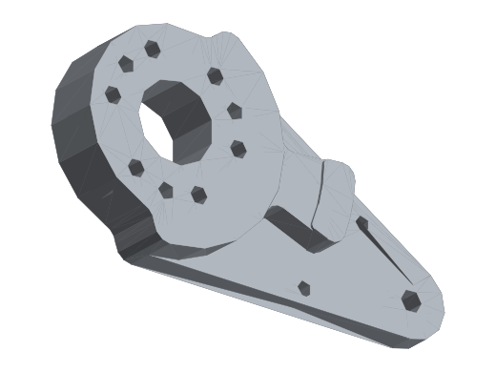 | Ankle2Feet / Crank_A | 73.89
shin_link (정강이) | 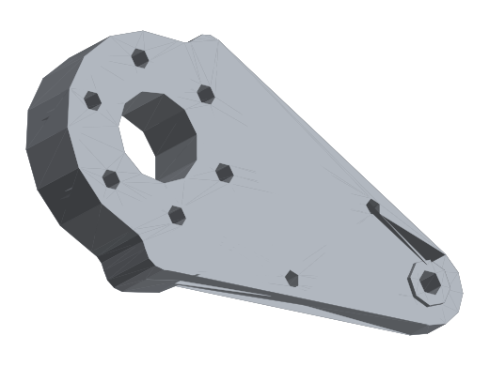 | Ankle2Feet / Crank_B | 72.17
shin_link (정강이) | 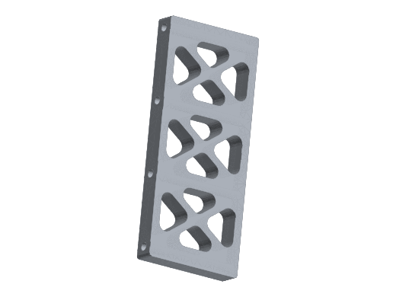 | Knee2Ankle / Knee2Ankle_Connector_A | 44.62
shin_link (정강이) | 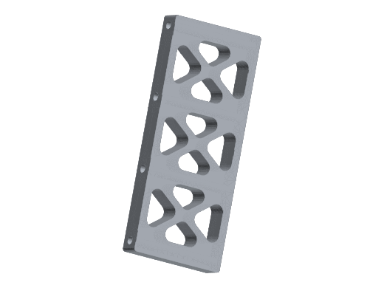 | Knee2Ankle / Knee2Ankle_Connector_B | 44.62
shin_link (정강이) | 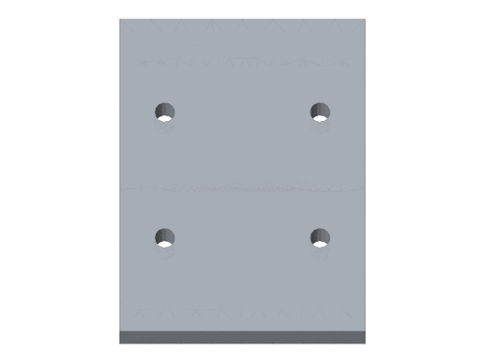 | Knee2Ankle / AnkleA2B_A_Support | 40.82 | 12.70 |  | 사진5 '12.7' · 보통 · 십자나사 4개 사각판, 비율 0.31 정확히 일치
shin_link (정강이) | 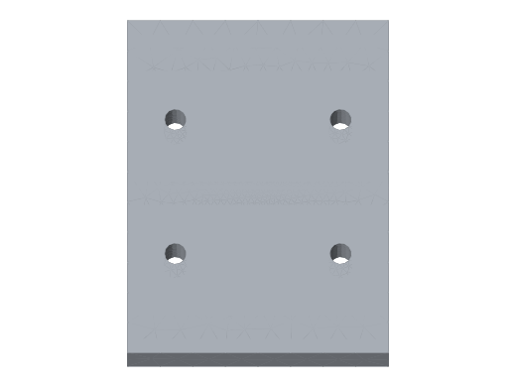 | Knee2Ankle / AnkleA2B_A_Support (1) | 40.82
shin_link (정강이) | 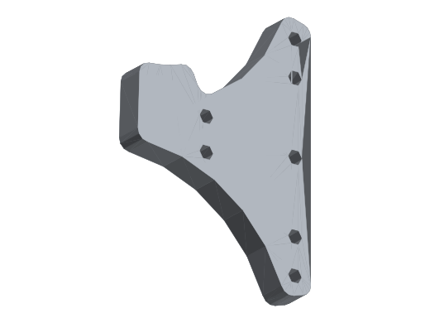 | Knee2Ankle / AnkleA2B_A_R | 39.37 | 12.00 |  | 사진5 '12.0' · 불확실 · 대안: Crank_A_Cover (32 g) · 크랭크 옆 3볼트 브래킷
shin_link (정강이) | 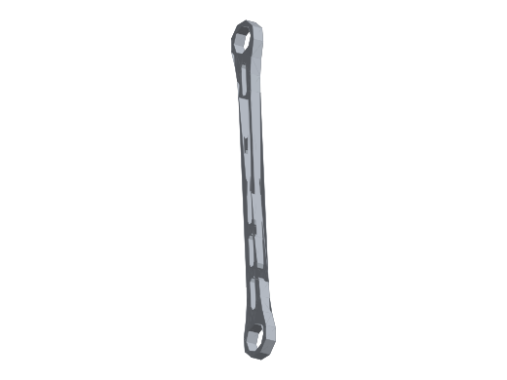 | Ankle2Feet / Arm_B | 38.77
shin_link (정강이) | 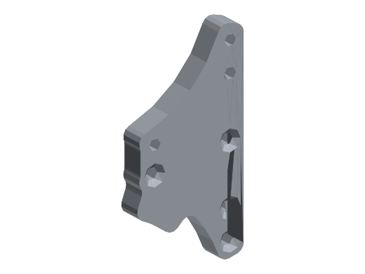 | Knee2Ankle / AnkleA2B_A_L | 35.22 | 11.30 |  | 사진1 '11.3' · 불확실 · 대안: AnkleA2B_A_Support (1) (41 g) · RS03 아래 십자나사 2개 브래킷
shin_link (정강이) | 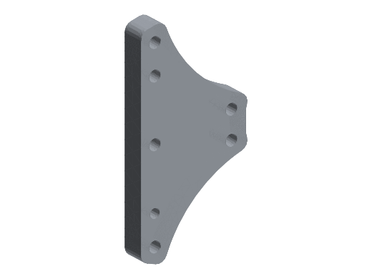 | Knee2Ankle / AnkleA2B_A_R (1) | 32.19
shin_link (정강이) | 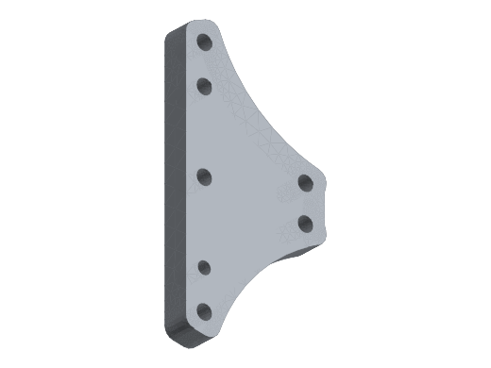 | Knee2Ankle / AnkleA2B_A_L (1) | 32.19
shin_link (정강이) | 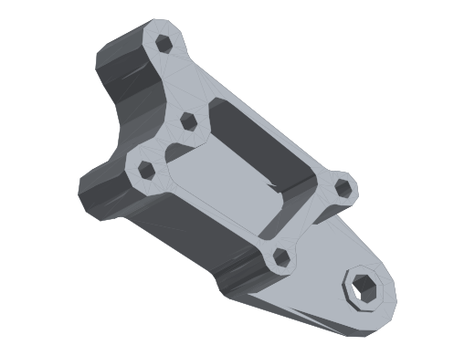 | Ankle2Feet / Crank_A_Cover | 31.63 |  |  | 사진5 'R-A 라벨 아래 글자 판독 불가' · 미기입 · 둥근 3볼트 덮개판. 질량 미기입
shin_link (정강이) | 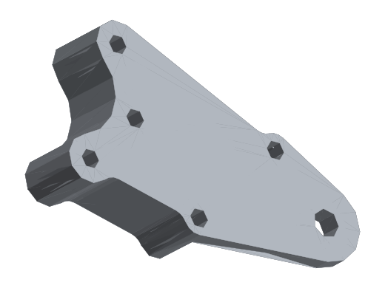 | Ankle2Feet / Crank_B_Cover | 30.92
shin_link (정강이) | 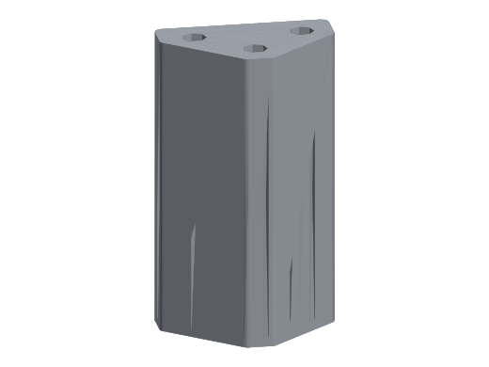 | Ankle2Feet / Ankle_Stopper_Pitch | 20.54 | 6.00 |  | 사진1 '6.0' · 불확실 · 발목 우측 소형 부품. 비율 0.29
shoulder_pitch_link | 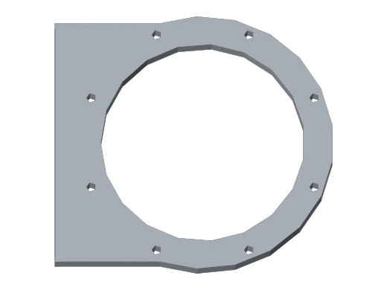 | Shoulder-Pitch2Roll / Body3 | 107.17
shoulder_pitch_link |  | Shoulder-Pitch2Roll / Body4 | 107.17
shoulder_pitch_link | 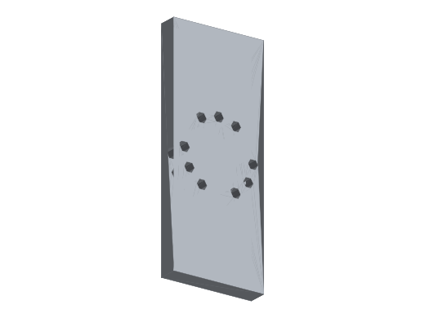 | Shoulder-Pitch2Roll / Body2 | 83.26
thigh_link (허벅지) | 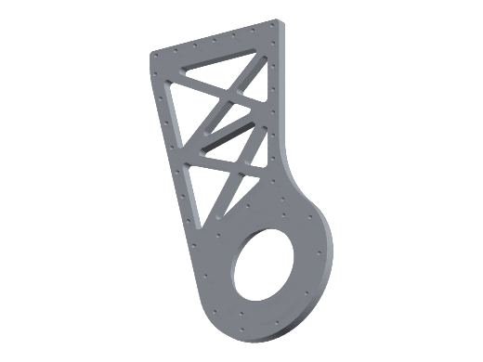 | HipYaw2Knee / Yaw2KneePlateA | 321.95 | 98.10 |  | 사진1 '98.1' · 보통 · 무릎 로터쪽 허벅지 트러스판. A/B 한 쌍 중 어느 쪽인지는 사진만으로 확정 불가 - 반대편 판에 적힌 값과 대조
thigh_link (허벅지) | 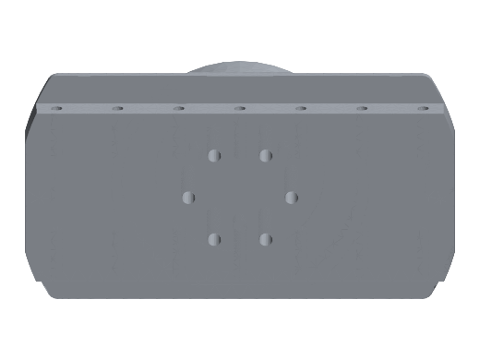 | HipYaw2Knee / HipYaw2Knee_Rotor | 317.19
thigh_link (허벅지) | 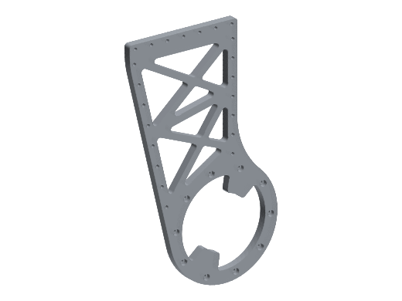 | HipYaw2Knee / Yaw2KneePlateB | 296.74
thigh_link (허벅지) |  | HipYaw2Knee / HipYaw2Knee_outer | 139.88
thigh_link (허벅지) |  | HipYaw2Knee / SupportA | 106.36 | 40.00 |  | 사진2 ''4.0'' · 불확실 · 허벅지 육각 래티스 스트립. 4.0 g는 물리적으로 불가 - 40으로 해석. 확인 필요
thigh_link (허벅지) |  | HipYaw2Knee / SupportB | 87.07 | 40.50 |  | 사진2 ''ㅣ0.5' (10.5? 40.5?)' · 불확실 · 반대편 스트립. 40.5면 비율 0.47로 PLA 상한 초과 → 판독 또는 배정 재확인
thigh_link (허벅지) |  | CenterPin_RS03 / 4PI-12mm | 0.40 |  |  | ø4 핀 — 출력 대상 아닐 수 있음
thigh_link (허벅지) |  | CenterPin_RS03 / 4PI-12mm (2) | 0.40 |  |  | ø4 핀 — 출력 대상 아닐 수 있음
thigh_link (허벅지) |  | CenterPin_RS03 / 4PI-12mm (1) | 0.40 |  |  | ø4 핀 — 출력 대상 아닐 수 있음
torso_link (몸통) |  | Waist2Torso / WaistYaw2based | 311.61
torso_link (몸통) |  | DR2020-375L | 200.06 |  |  | 2020 알루미늄 압출 프로파일 (구매품)
torso_link (몸통) |  | DR2020-375L (1) | 200.06 |  |  | 2020 알루미늄 압출 프로파일 (구매품)
torso_link (몸통) |  | DR2020-375L (3) | 200.06 |  |  | 2020 알루미늄 압출 프로파일 (구매품)
torso_link (몸통) |  | DR2020-375L (2) | 200.06 |  |  | 2020 알루미늄 압출 프로파일 (구매품)
torso_link (몸통) |  | DF2020-160L_1 | 85.36 |  |  | 2020 알루미늄 압출 프로파일 (구매품)
torso_link (몸통) |  | DF2020-160L_2 | 85.36 |  |  | 2020 알루미늄 압출 프로파일 (구매품)
torso_link (몸통) |  | DF2020-160L_2 (1) / DF2020-160L_2 | 64.02 |  |  | 2020 알루미늄 압출 프로파일 (구매품)
torso_link (몸통) |  | DF2020-160L_1 (1) / DF2020-160L_1 | 64.02 |  |  | 2020 알루미늄 압출 프로파일 (구매품)
torso_link (몸통) |  | DF2020-85L_1 | 45.35 |  |  | 2020 알루미늄 압출 프로파일 (구매품)
torso_link (몸통) |  | DF2020-85L_2 | 45.35 |  |  | 2020 알루미늄 압출 프로파일 (구매품)
torso_link (몸통) |  | DF2020-85L_2 (1) / DF2020-85L_2 | 45.35 |  |  | 2020 알루미늄 압출 프로파일 (구매품)
torso_link (몸통) |  | DF2020-85L_3 / DF2020-85L_1 | 45.35 |  |  | 2020 알루미늄 압출 프로파일 (구매품)
torso_link (몸통) |  | NeckYaw2Pitch / Body4 | 42.99
torso_link (몸통) |  | NeckYaw2Pitch / Body2 | 40.66
torso_link (몸통) |  | NeckYaw2Pitch / Body1 | 40.28
torso_link (몸통) |  | NeckYaw2Pitch / Body5 | 40.28
torso_link (몸통) |  | NeckYaw2Pitch / Body6 | 35.74
torso_link (몸통) |  | NeckYaw2Pitch / Body3 | 31.91
torso_link (몸통) |  | Waist2Torso / WaistYaw-Assist | 14.63
 |  | 합계

